Estadísticas
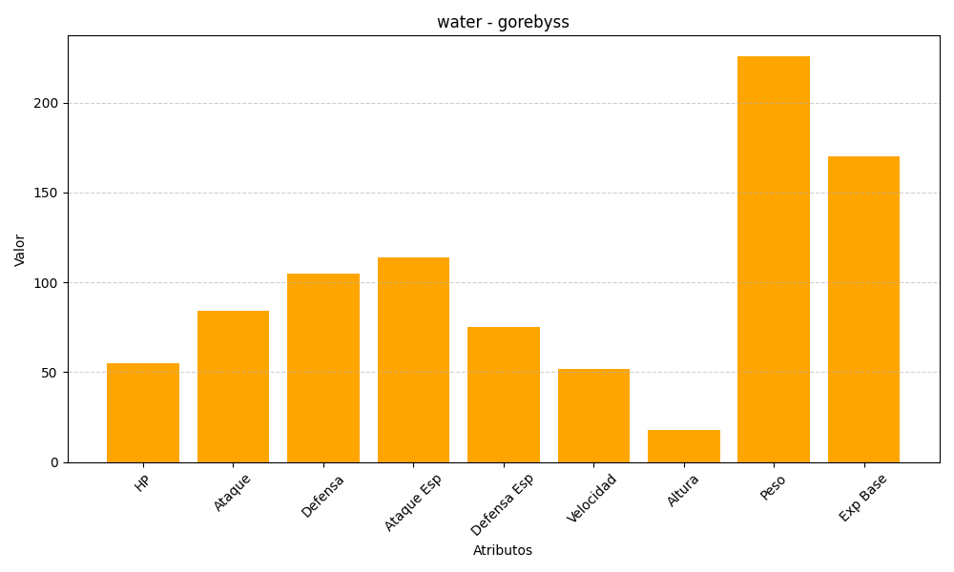
ID | Nombre | Tipo | HP | Ataque | Defensa | Ataque Especial | Defensa Especial | Velocidad | Altura | Peso | Experiencia Base
368 | gorebyss | water | 55 | 84 | 105 | 114 | 75 | 52 | 18 | 226 | 170

